SG-Free บานตรง-แบบอิสระ
 | โครงการสอบเทียบอาคารชลประทาน
 | สำนักบริหารจัดการน้ำและอุทกวิทยา กรมชลประทาน

1 | ข้อมูลทางกายภาพ
 | 1.1 ข้อมูลระบบส่งน้ำที่ตั้งของอาคาร
 | - ข้อมูลทั่วไปของอาคาร |  | อ่างเก็บน้ำแม่มาน |  | อาคาร | ฝั่งขวา
 | - โครงการ |  | โครงการชลประทานแพร่
 | - ตำแหน่งที่ตั้ง กม. |  | 11+000 |  | คลองสายใหญ่
 | อำเภอ |  | สูงเม่น |  | จังหวัด | แพร่
 | - พิกัด |  | N 1992100 |  | E 620900
 | - ลักษณะคลอง |  | ÿ คลองดิน |  | R คลองดาดคอนกรีต

 | 1.2 ข้อมูลอาคาร
 | - ชื่ออาคาร
 | - ประเภทบาน R ประตูระบายน้ำบานตรง (Sluice gate) |  |  |  |  | 1 | บาน
 |  |  | ขนาดบาน | กว้าง |  | 1.30 | เมตร
 |  |  |  | สูง |  | 1.30 | เมตร
 | - ระดับพื้น Inlet |  |  |  |  |  | เมตร (รทก.)
 | - ระดับพื้น Outlet |  |  |  |  |  | เมตร (รทก.)
 | - ระดับพื้นธรณีอาคาร |  |  |  |  | 189.00 | เมตร (รทก.)
 | - ปริมาณน้ำไหลผ่านสูงสุด |  |  |  |  |  | ลูกบาศก์เมตร/วินาที
 | - รัศมีความโค้งของบาน (สำหรับบานโค้ง) |  |  |  |  | - | เมตร

 | 1.3 รูปภาพอาคารชลประทาน
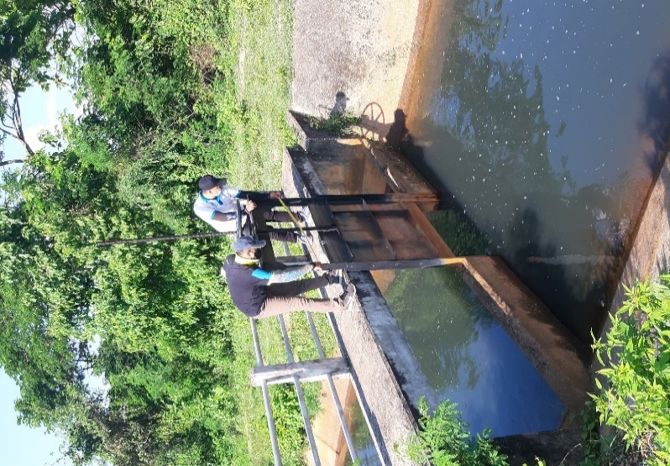

2 | ข้อมูลการสอบเทียบอาคารชลประทาน
 | R ประตูระบายน้ำบานตรง (Sluice gate)
 | R การไหลแบบอิสระ (Free flow)
 | สูตรการคำนวนสอบเทียบอาคาร

 | เมื่อ | Q = ปริมาณน้ำผ่านอาคาร (ลบ.ม./วินาที)
 |  | C = สัมประสิทธิ์ปริมาณน้ำเมื่อการไหลเป็นแบบอิสระ
 |  | L = ความกว้างของช่องประตูระบาย (เมตร)
 |  | Go = การเปิดบาน (เมตร)
 |  | H = ระดับน้ำด้านหน้าประตู - ระดับน้ำด้านท้ายประตู (เมตร)
 |  | g = ความเร่งเนื่องจากแรงโน้มถ่วง (เมตร/วินาที)

ที่ | ระดับน้ำ | ระดับ | H |  | ระยะเปิดบาน | Q | H/Go | Cd
 | ด้านเหนือน้ำ | ธรณี |  |  | (Go)
 | ม.(รทก./รสม.) | ม.(รทก./รสม.) |  |  | ม. | ลบ.ม./วินาที
1 | 204.03 | 189.00 | 15.03 | 17.1723 | 0.05 | 0.11 | 300.600 | 0.094
2 | 204.03 | 189.00 | 15.03 | 17.1723 | 0.15 | 0.71 | 100.200 | 0.212
3 | 204.03 | 189.00 | 15.03 | 17.1723 | 0.25 | 2.24 | 60.120 | 0.401
4 | 204.03 | 189.00 | 15.03 | 17.1723 | 0.35 | 3.51 | 42.943 | 0.449
5 | 204.03 | 189.00 | 15.03 | 17.1723 | 0.45 | 4.45 | 33.400 | 0.443
6
7
8
9
10
11
12
13
14
15

สอบเทียบอาคาร อ่างเก็บน้ำแม่มาน โครงการ โครงการชลประทานแพร่
300.600 | 0.094
100.200 | 0.212
60.120 | 0.401
42.943 | 0.449
33.400 | 0.443

3 | ข้อมูลการเปิดบานในระดับต่างๆ

ที่ | ระดับน้ำ | ระดับธรณี | H | ระยะเปิดบาน | H/Go | Cd | ปริมาณน้ำไหลผ่าน
 | ด้านเหนือน้ำ |  |  | (Go)
 | ม.(รทก./รสม.) | ม.(รทก./รสม.) |  | ม. |  |  | ลบ.ม./วินาที
1 | 204.03 | 189.00 | 15.03 | 0.05 | 300.600 | 0.069 | 0.0769
2 | 204.03 | 189.00 | 15.03 | 0.15 | 100.200 | 0.329 | 1.1032
3 | 204.03 | 189.00 | 15.03 | 0.25 | 60.120 | 0.382 | 2.1294
4 | 204.03 | 189.00 | 15.03 | 0.35 | 42.943 | 0.404 | 3.1556
5 | 204.03 | 189.00 | 15.03 | 0.45 | 33.400 | 0.416 | 4.1819

หมายเหตุ สามารถนำไปใช้คำนวณในการยกบานระบายที่ระดับต่างๆ โดยป้อนข้อมูลระดับด้านเหนือน้ำและระดับที่ต้องการยกบาน
 | จะสามารถทราบปริมาณน้ำไหลผ่านอาคารได้ (กรอกข้อมูลในช่องว่างเท่านั้น ยกเว้นช่องสีทึบ)

